关系图
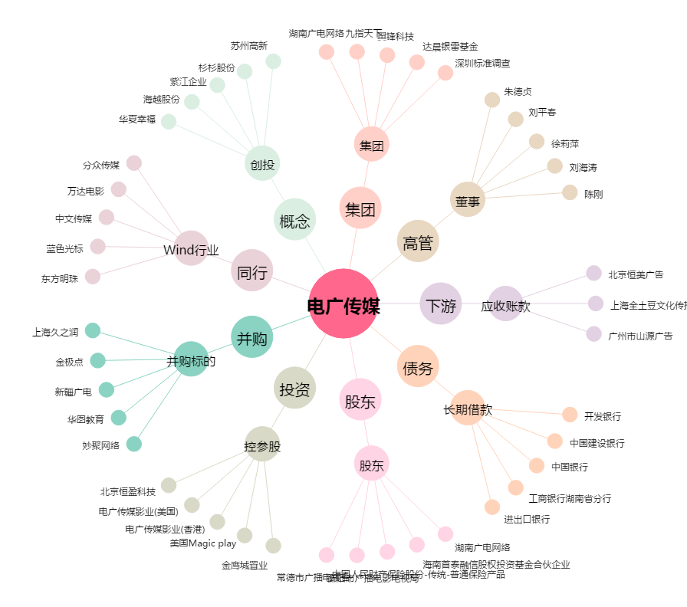
电广传媒[000917.SZ] - 关系概览图

